【様式C】修了証明書
 |  |  |  |  |  |  |  |  |  |  |  |  | 【様式C】
 |  |  |  |  |  |  |  |  | 記入日

官民協働海外留学支援制度～トビタテ！留学JAPAN新・日本代表プログラム～【拠点形成支援事業】 （徳島の未来を拓くグローカルリーダー育成事業）2026年度（第11期） |  |  |  |  |  |  |  |  |  |  |  |  |  | ＜ファイル名＞
修了証明書 |  |  |  |  |  |  |  |  |  |  |  |  |  | 【様式C】修了証明書
 |  |  |  |  |  |  |  |  |  |  |  |  |  | ※提出の際は、上記のファイル名を設定してください。
 | 徳島の未来を拓くグローカルリーダー育成協議会 代表 殿

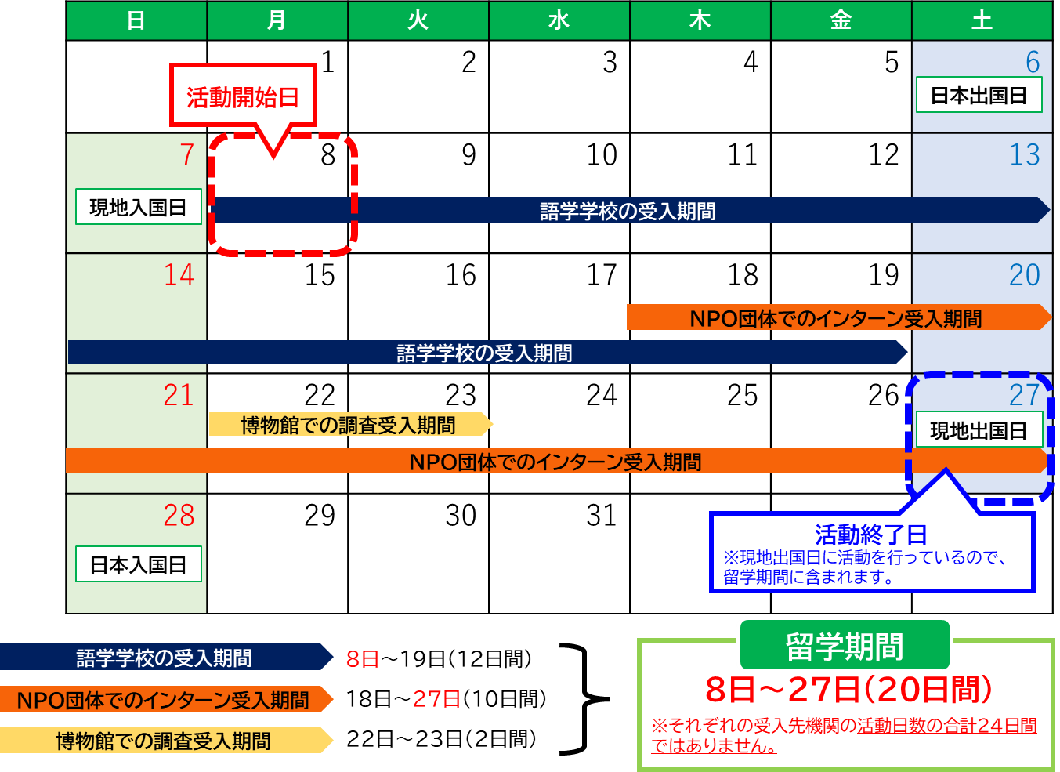
 |  |  |  |  |  |  | 学校名 |  |  |  |  |  |  | 【留学期間の考え方の例】
 |  |  |  |  |  |  | 学校の長名

 | 標記について、派遣留学生が下記の受入先機関での活動を修了したことを証明します。

記

 | １．派遣留学生情報 |  |  |  | チーム採用の場合はチーム名を記載→
 | （１）通知番号 |  |  |  |  | （２）コース
 | （３）氏名 |  | 姓 |  | 名 |  |  | 氏名（ローマ字表記）
 |  | フリガナ
 |  | 漢字

 | ２．渡航情報
 | （１）往路 |  | 【日本出国日】※日本時間 |  | 【現地入国日】※現地時間 |  |  | 【経路】

 | （２）復路 |  | 【現地出国日】※現地時間 |  | 【日本入国日】※日本時間 |  |  | 【経路】

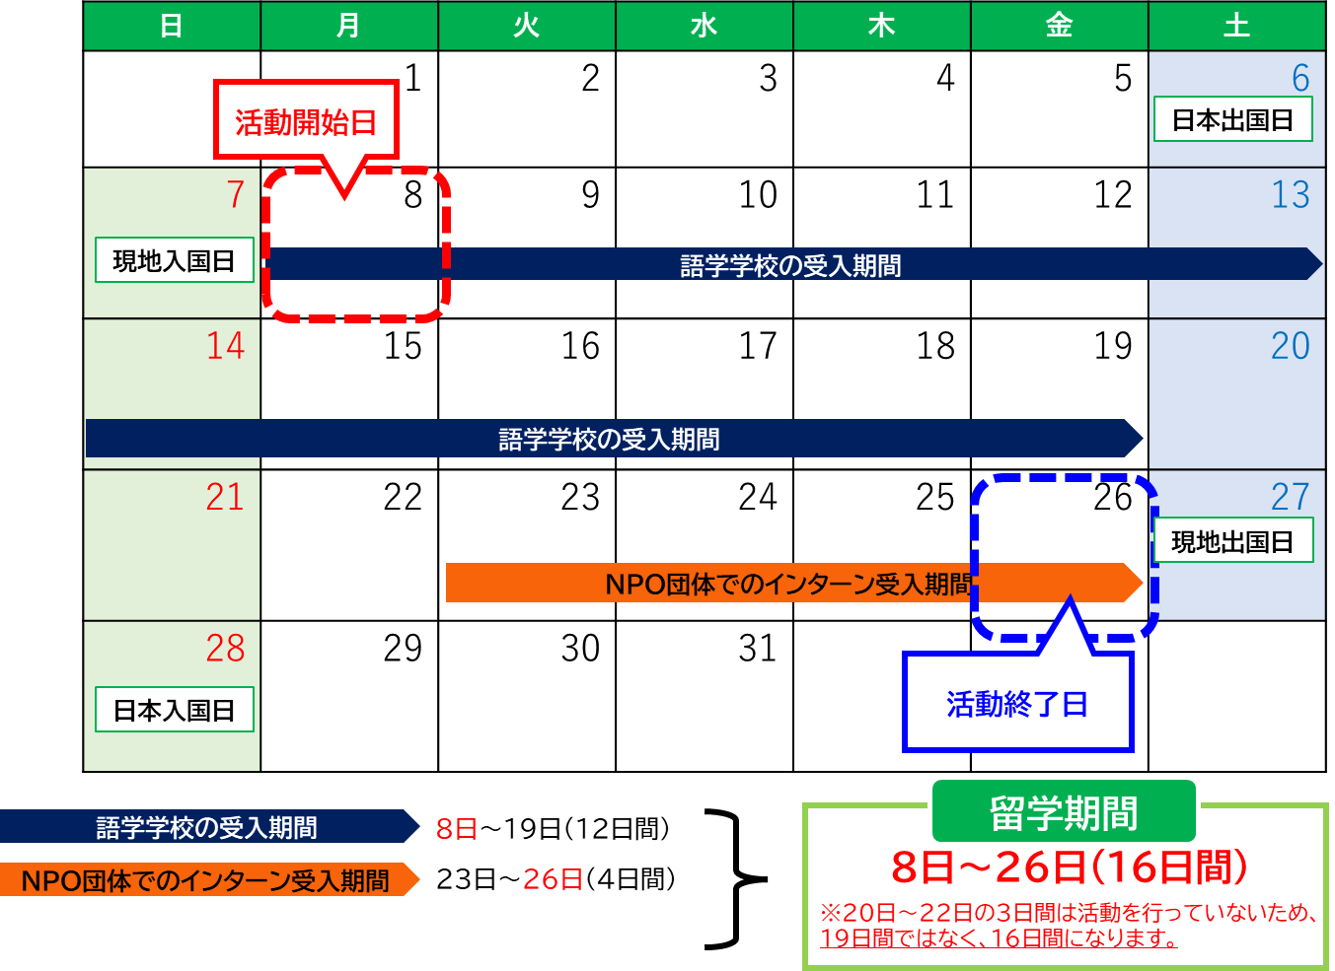
 | ３．留学情報
 | （１）留学開始日 １か所目の受入先機関の活動開始日を入力 |  |  |  | （２）留学終了日 最後の受入先機関の活動終了日を入力 |  |  |  |  | （３）留学日数 ※(1)(2)より自動計算 |  | 日間
 | （４）実際の留学日数 |  |  | 日間 | ※入力（活動を行わない日（例：移動日）がある場合は、その日数を除く）

 | ■１か所目（必須） |  |  |  |  |  |  |  |  |  | (参考）日数自動計算
 | （１）受入先機関名 |  | 日本語 表記
 |  |  | 英語表記
 | （2）活動開始日 |  |  |  | （3）活動終了日 |  |  |  |  | （4）活動日数※入力 |  | 日間
 | （５）留学先国・地域 |  |  |  | （６）受入先機関住所
 | （7）活動内容概要

 | ■２か所目（任意） |  |  |  |  |  |  |  |  |  | (参考）日数自動計算
 | （１）受入先機関名 |  | 日本語 表記
 |  |  | 英語表記
 | （2）活動開始日 |  |  |  | （3）活動終了日 |  |  |  |  | （4）活動日数※入力 |  | 日間
 | （５）留学先国・地域 |  |  |  | （６）受入先機関住所
 | （7）活動内容概要

 | ■３か所目（任意） |  |  |  |  |  |  |  |  |  | (参考）日数自動計算
 | （１）受入先機関名 |  | 日本語 表記
 |  |  | 英語表記
 | （2）活動開始日 |  |  |  | （3）活動終了日 |  |  |  |  | （4）活動日数※入力 |  | 日間
 | （５）留学先国・地域 |  |  |  | （６）受入先機関住所
 | （7）活動内容概要

 |  |  |  |  |  |  |  |  |  |  |  |  | 以上
 | 在籍高等学校担当者 役職・氏名

ご提供いただいた情報は、本事業の実施のため利用されます。この利用目的の適正な範囲において、機構、「グローバル人材育成コミュニティ」に参画する企業等、教育機関、在外公館、行政機関、公益法人及び業務委託先等に必要に応じて提供され、その他の目的には利用されません。

根拠資料貼付用紙①
 |  |  |  |  |  | 【様式C】（別紙）根拠資料

【注意事項】
根拠資料は、該当項目が分かるように貼付してください。枠からはみ出ても構いません。
根拠資料を貼付できない場合や、用紙に入りきらない場合は、PDFファイルにして併せて提出してください。
修了証明書 根拠資料貼付用紙 【1か所目】
 |  |  |  |  | チーム採用の場合はチーム名を記載→
 | （１）通知番号 |  |  |  | （２）氏名

 | 根拠資料【1か所目】
 | （１）受入先機関名 |  | 日本語 表記
 |  |  | 英語表記
 | （2）活動開始日 |  |  | （3）活動終了日 |  |  | （4）活動日数 | 日間
 | （５）留学先国・地域 |  |  | （６）受入先機関住所

 |  | ★根拠資料を貼り付けてください。
 |  |  | 【原則】 ・ 受入先機関が発行する修了証明書 【修了証明書が発行されない場合】 ・ 受入先機関が発行する成績証明書、受入先機関での出欠が分かる資料 ・ 受入先機関が作成した、派遣留学生の活動を証明する文書 ・ 留学エージェントが発行するプログラム修了証明書等 【認められない資料】 ・ 博物館等の入場チケット ・ 派遣留学生が活動している写真 ⇒当該機関が組織として派遣留学生の活動を証明する必要があります。

 |  | ★次の項目が記載されていることを確認してください。
 |  |  | ・ 発行日 ・ 派遣留学生氏名 ・ 受入先機関名 ・ 活動期間（開始日・終了日） ※活動期間がわかる資料を全てそろえてください。

ご提供いただいた情報は、本事業の実施のため利用されます。この利用目的の適正な範囲において、機構、「グローバル人材育成コミュニティ」に参画する企業等、教育機関、在外公館、行政機関、公益法人及び業務委託先等に必要に応じて提供され、その他の目的には利用されません。

根拠資料貼付用紙②
 |  |  |  |  |  | 【様式C】（別紙）根拠資料

【注意事項】
根拠資料は、該当項目が分かるように貼付してください。枠からはみ出ても構いません。
根拠資料を貼付できない場合や、用紙に入りきらない場合は、PDFファイルにして併せて提出してください。
修了証明書 根拠資料貼付用紙 【２か所目】
 |  |  |  |  | チーム採用の場合はチーム名を記載→
 | （１）通知番号 |  |  |  | （２）氏名

 | 根拠資料【２か所目】
 | （１）受入先機関名 |  | 日本語 表記
 |  |  | 英語表記
 | （2）活動開始日 |  |  | （3）活動終了日 |  |  | （4）活動日数 | 日間
 | （５）留学先国・地域 |  |  | （６）受入先機関住所

 |  | ★根拠資料を貼り付けてください。
 |  |  | 【原則】 ・ 受入先機関が発行する修了証明書 【修了証明書が発行されない場合】 ・ 受入先機関が発行する成績証明書、受入先機関での出欠が分かる資料 ・ 受入先機関が作成した、派遣留学生の活動を証明する文書 ・ 留学エージェントが発行するプログラム修了証明書等 【認められない資料】 ・ 博物館等の入場チケット ・ 派遣留学生が活動している写真 ⇒当該機関が組織として派遣留学生の活動を証明する必要があります。

 |  | ★次の項目が記載されていることを確認してください。
 |  |  | ・ 発行日 ・ 派遣留学生氏名 ・ 受入先機関名 ・ 活動期間（開始日・終了日） ※活動期間がわかる資料を全てそろえてください。

ご提供いただいた情報は、本事業の実施のため利用されます。この利用目的の適正な範囲において、機構、「グローバル人材育成コミュニティ」に参画する企業等、教育機関、在外公館、行政機関、公益法人及び業務委託先等に必要に応じて提供され、その他の目的には利用されません。

根拠資料貼付用紙③
 |  |  |  |  |  | 【様式C】（別紙）根拠資料

【注意事項】
根拠資料は、該当項目が分かるように貼付してください。枠からはみ出ても構いません。
根拠資料を貼付できない場合や、用紙に入りきらない場合は、PDFファイルにして併せて提出してください。
修了証明書 根拠資料貼付用紙 【３か所目】
 |  |  |  |  | チーム採用の場合はチーム名を記載→
 | （１）通知番号 |  |  |  | （２）氏名

 | 根拠資料【３か所目】
 | （１）受入先機関名 |  | 日本語 表記
 |  |  | 英語表記
 | （2）活動開始日 |  |  | （3）活動終了日 |  |  | （4）活動日数 | 日間
 | （５）留学先国・地域 |  |  | （６）受入先機関住所

 |  | ★根拠資料を貼り付けてください。
 |  |  | 【原則】 ・ 受入先機関が発行する修了証明書 【修了証明書が発行されない場合】 ・ 受入先機関が発行する成績証明書、受入先機関での出欠が分かる資料 ・ 受入先機関が作成した、派遣留学生の活動を証明する文書 ・ 留学エージェントが発行するプログラム修了証明書等 【認められない資料】 ・ 博物館等の入場チケット ・ 派遣留学生が活動している写真 ⇒当該機関が組織として派遣留学生の活動を証明する必要があります。

 |  | ★次の項目が記載されていることを確認してください。
 |  |  | ・ 発行日 ・ 派遣留学生氏名 ・ 受入先機関名 ・ 活動期間（開始日・終了日） ※活動期間がわかる資料を全てそろえてください。

ご提供いただいた情報は、本事業の実施のため利用されます。この利用目的の適正な範囲において、機構、「グローバル人材育成コミュニティ」に参画する企業等、教育機関、在外公館、行政機関、公益法人及び業務委託先等に必要に応じて提供され、その他の目的には利用されません。

【記入例】
記入例
記入例で赤字になっているセルを入力・選択してください。
入力・選択をすると、クリーム色の塗りつぶしが消えます。
 |  |  |  |  |  |  |  |  |  |  |  |  |  | 【様式C】
 |  |  |  |  |  |  |  |  |  | 記入日 | 2026-09-03

官民協働海外留学支援制度～トビタテ！留学JAPAN新・日本代表プログラム～【拠点形成支援事業】 （徳島の未来を拓くグローカルリーダー育成事業）2026年度（第11期） |  |  |  |  |  |  |  |  |  |  |  |  |  |  | ＜ファイル名＞
修了証明書 |  |  |  |  |  |  |  |  |  |  |  |  |  |  | 2612345徳島太郎【様式C】修了証明書
 |  |  |  |  |  |  |  |  |  |  |  |  |  |  | ※提出の際は、上記のファイル名を設定してください。
 | 徳島の未来を拓くグローカルリーダー育成事業協議会 代表 殿

 |  |  |  |  |  |  |  | 学校名 |  | 祖谷高等学校 |  |  |  |  | 【留学期間の考え方の例】
 |  |  |  |  |  |  |  | 学校の長名 |  | 葛 花子

 | 標記について、派遣留学生が下記の受入先機関での活動を修了したことを証明します。

記

派遣留学生から提出される搭乗券の半券等に基づいて入力してください。
 | １．派遣留学生情報
 | （１）通知番号 |  | 2612345 |  |  |  | （２）コース |  | マイ好奇心探究コース
 | （３）氏名 |  | 姓 |  |  | 名 |  |  | 氏名（ローマ字表記）
 |  | フリガナ | トクシマ |  |  | タロウ |  |  | Taro Tokushima
 |  | 漢字 | 徳島 |  |  | 太郎

 | ２．渡航情報
 | （１）往路 |  | 【日本出国日】※日本時間 |  |  | 【現地入国日】※現地時間 |  |  | 【経路】
 |  |  | 2026-07-20 |  |  | 2026-07-19 |  |  | 羽田→ロサンゼルス
 | （２）復路 |  | 【現地出国日】※現地時間 |  |  | 【日本入国日】※日本時間 |  |  | 【経路】
 |  |  | 2026-08-17 |  |  | 2026-08-18 |  |  | ロサンゼルス→羽田

 | ３．留学情報
 | （１）留学開始日 １か所目の受入先機関の活動開始日を入力 |  | 2026-07-22 |  |  | （２）留学終了日 最後の受入先機関の活動終了日を入力 |  | 2026-08-16 |  |  | （３）留学日数 ※(1)(2)より自動計算 | 26 | 日間
 | （４）実際の留学日数 |  | 24 |  | 日間 | ※入力（活動を行わない日（例：移動日）がある場合は、その日数を除く）
活動を行わない日数（移動日等）を除いて入力してください。
記入例の場合、8/12～8/13は受入先機関が無く、活動を行わないため、除いています。
活動を行わない日数がない場合は、自動計算されるこのセルの日数を入力してください。
 | ■１か所目（必須） |  |  |  |  |  |  |  |  |  |  | (参考）日数自動計算 |  | 21
 | （１）受入先機関名 |  | 日本語 表記 | ABC大学
 |  |  | 英語表記 | ABC College
 | （2）活動開始日 |  | 2026-07-22 |  |  | （3）活動終了日 |  | 2026-08-11 |  |  | （4）活動日数※入力 | 21 | 日間
 | （５）留学先国・地域 |  | 502@アメリカ合衆国 |  |  | （６）受入先機関住所 |  | XXXXXX, XXXXXX, Los Angeles, CA
 | （7）活動内容概要 |  | STEAMサマーキャンプへの参加

 | ■２か所目（任意） |  |  |  |  |  |  |  |  |  |  | (参考）日数自動計算 |  | 3
 | （１）受入先機関名 |  | 日本語 表記 | DDDD株式会社
 |  |  | 英語表記 | DDDD Inc.
 | （2）活動開始日 |  | 2026-08-14 |  |  | （3）活動終了日 |  | 2026-08-16 |  |  | （4）活動日数※入力 | 3 | 日間
 | （５）留学先国・地域 |  | 502@アメリカ合衆国 |  |  | （６）受入先機関住所 |  | XXXXXX, XXXXXX, Los Angeles, CA
 | （7）活動内容概要 |  | IT企業でのインターンシップ

 | ■３か所目（任意） |  |  |  |  |  |  |  |  |  |  | (参考）日数自動計算
 | （１）受入先機関名 |  | 日本語 表記
 |  |  | 英語表記
 | （2）活動開始日 |  |  |  |  | （3）活動終了日 |  |  |  |  | （4）活動日数※入力 |  | 日間
 | （５）留学先国・地域 |  |  |  |  | （６）受入先機関住所
 | （7）活動内容概要

 |  |  |  |  |  |  |  |  |  |  |  |  |  | 以上
 | 在籍高等学校担当者 役職・氏名 |  |  | 教諭 平 次郎

ご提供いただいた情報は、本事業の実施のため利用されます。この利用目的の適正な範囲において、機構、「グローバル人材育成コミュニティ」に参画する企業等、教育機関、在外公館、行政機関、公益法人及び業務委託先等に必要に応じて提供され、その他の目的には利用されません。

根拠資料貼付用紙(予備)
 |  |  |  |  |  | 【様式C】（別紙）根拠資料
貼付用紙が足りない場合は、このシートをコピーして作成してください。
【注意事項】
根拠資料は、該当項目が分かるように貼付してください。枠からはみ出ても構いません。
根拠資料を貼付できない場合や、用紙に入りきらない場合は、PDFファイルにして併せて提出してください。
修了証明書 根拠資料貼付用紙 【●か所目】
 |  |  |  |  | チーム採用の場合はチーム名を記載→
 | （１）通知番号 |  |  |  | （２）氏名

 | 根拠資料【●か所目】
 | （１）受入先機関名 |  | 日本語 表記
 |  |  | 英語表記
 | （2）活動開始日 |  |  | （3）活動終了日 |  |  | （4）活動日数 | 日間
 | （５）留学先国・地域 |  |  | （６）受入先機関住所

 |  | ★根拠資料を貼り付けてください。
 |  |  | 【原則】 ・ 受入先機関が発行する修了証明書 【修了証明書が発行されない場合】 ・ 受入先機関が発行する成績証明書、受入先機関での出欠が分かる資料 ・ 受入先機関が作成した、派遣留学生の活動を証明する文書 ・ 留学エージェントが発行するプログラム修了証明書等 【認められない資料】 ・ 博物館等の入場チケット ・ 派遣留学生が活動している写真 ⇒当該機関が組織として派遣留学生の活動を証明する必要があります。

 |  | ★次の項目が記載されていることを確認してください。
 |  |  | ・ 発行日 ・ 派遣留学生氏名 ・ 受入先機関名 ・ 活動期間（開始日・終了日） ※活動期間がわかる資料を全てそろえてください。

ご提供いただいた情報は、本事業の実施のため利用されます。この利用目的の適正な範囲において、機構、「グローバル人材育成コミュニティ」に参画する企業等、教育機関、在外公館、行政機関、公益法人及び業務委託先等に必要に応じて提供され、その他の目的には利用されません。

